新装---截图
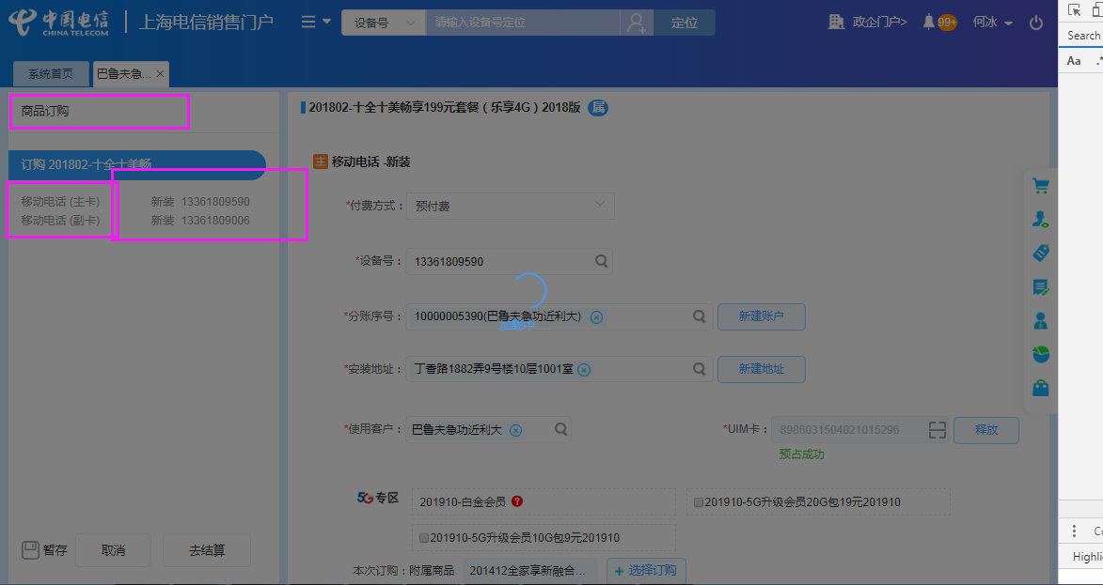
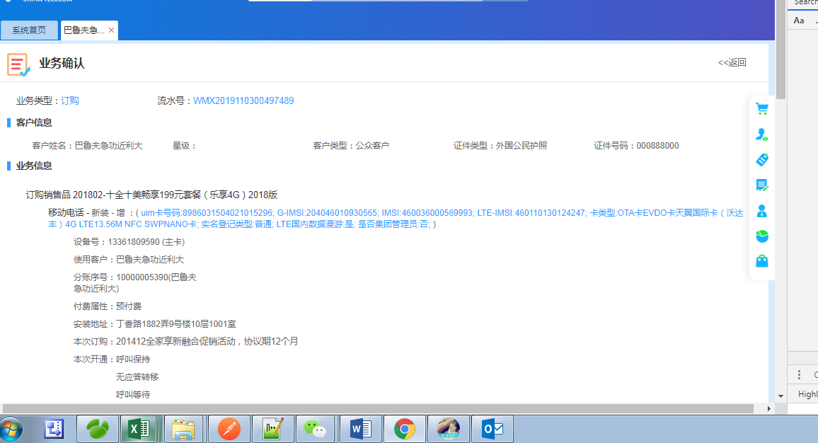
案例4 | 同时开通【4G（LTE）上网】与Z产品【VoLTE】
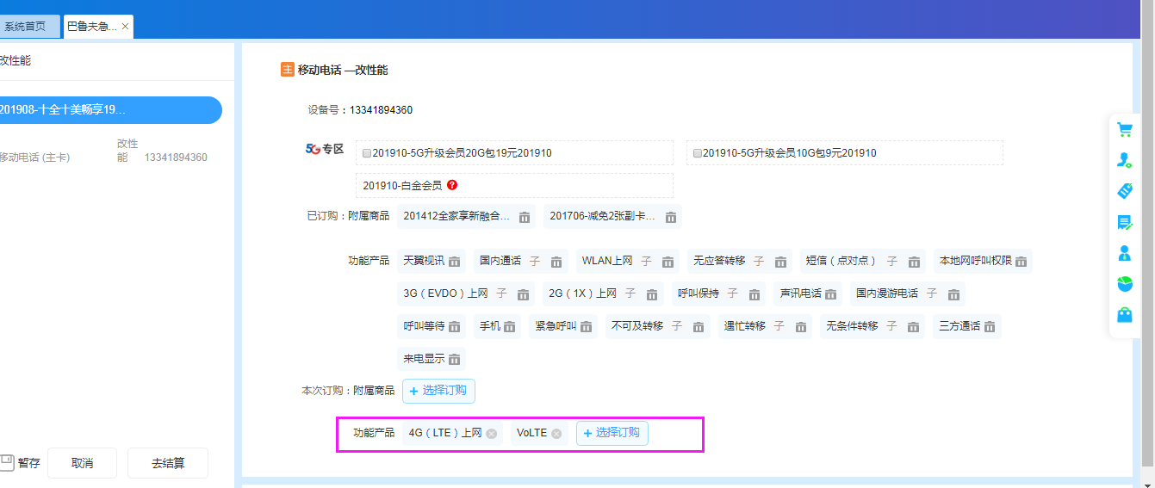

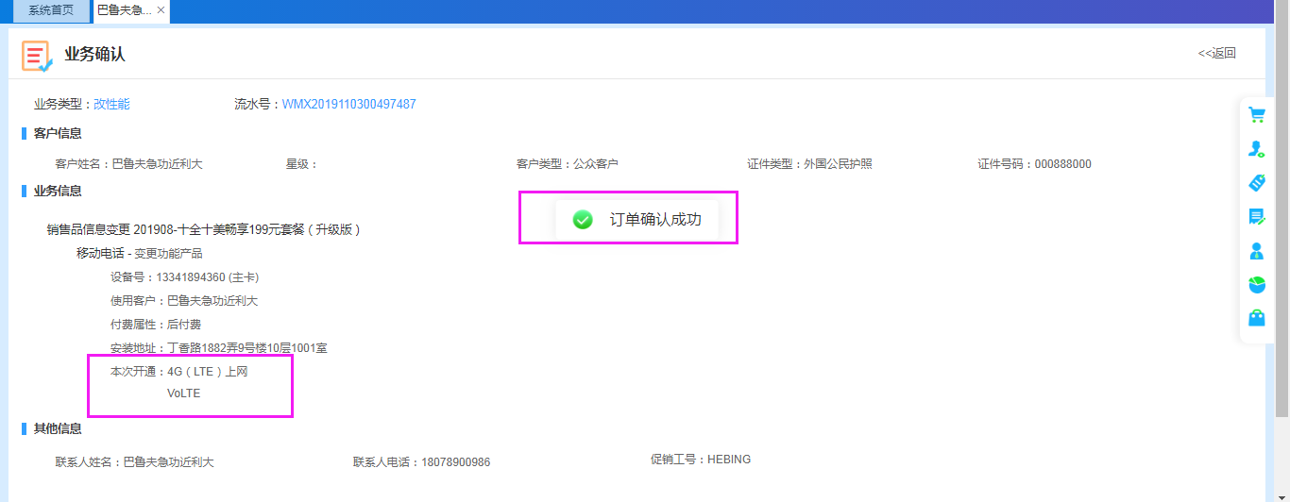

案例5 | 没有资产【4G（LTE）上网】的情况下，仅开通产品【VoLTE】

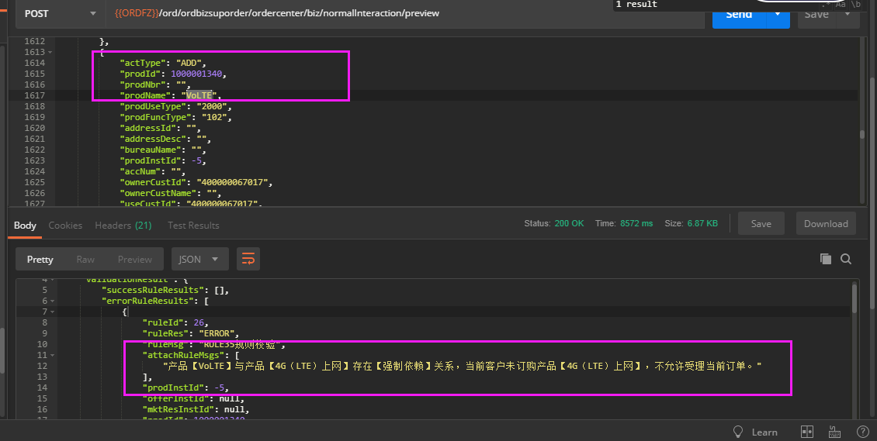

案例6 | 订购【纯IPTV】，改报文（门户有校验互斥关系，订购不到），同时订购产品【纯IPTV党员教育】

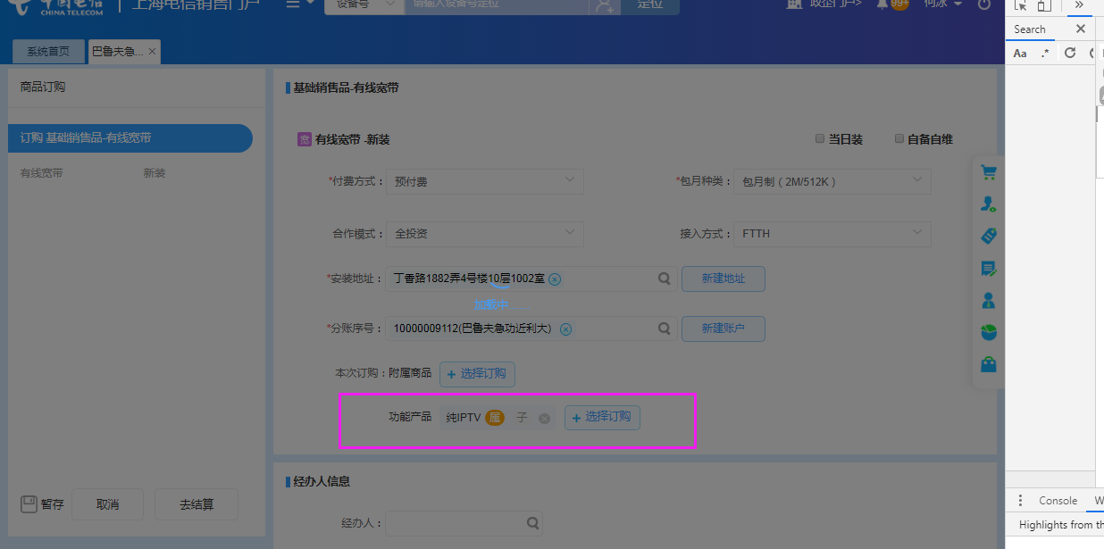

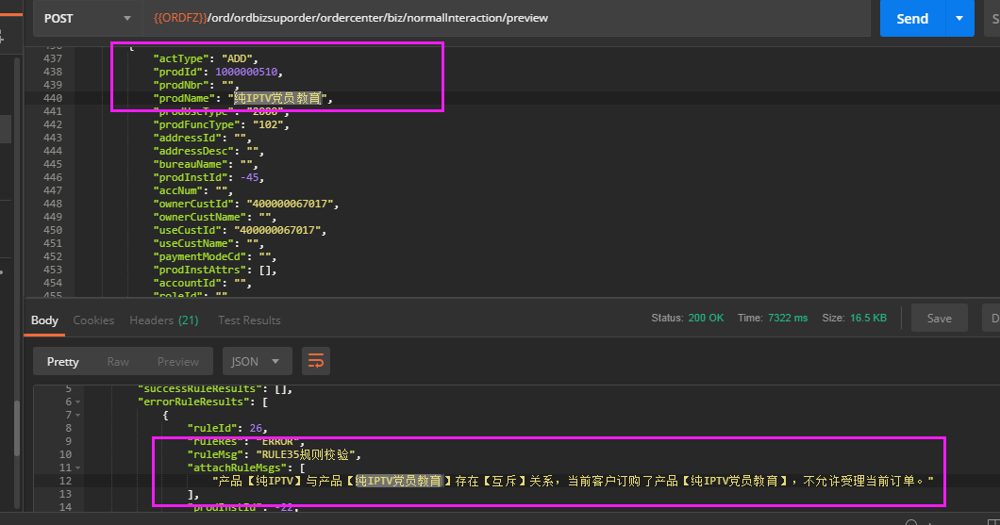

案例1 | 新装流程，按照正常逻辑订购单C套餐，1主1副

拆机---截图
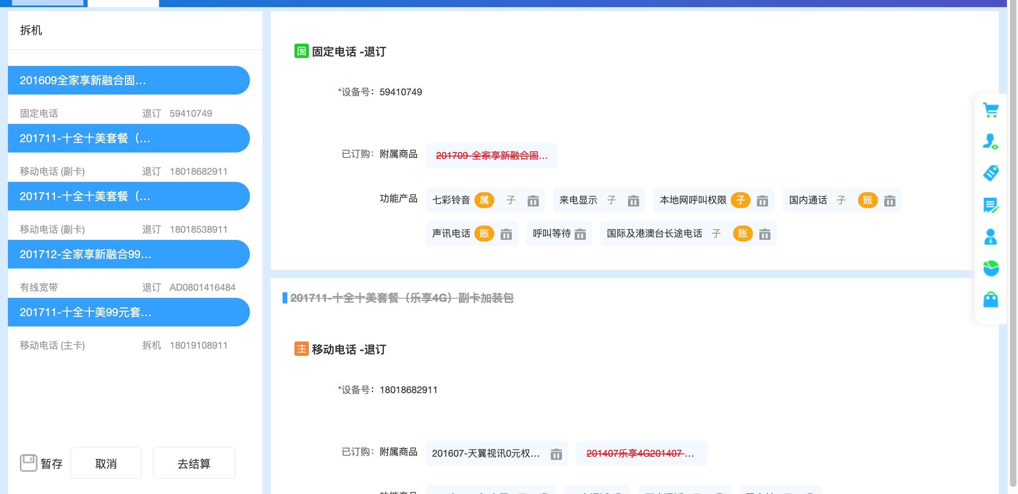
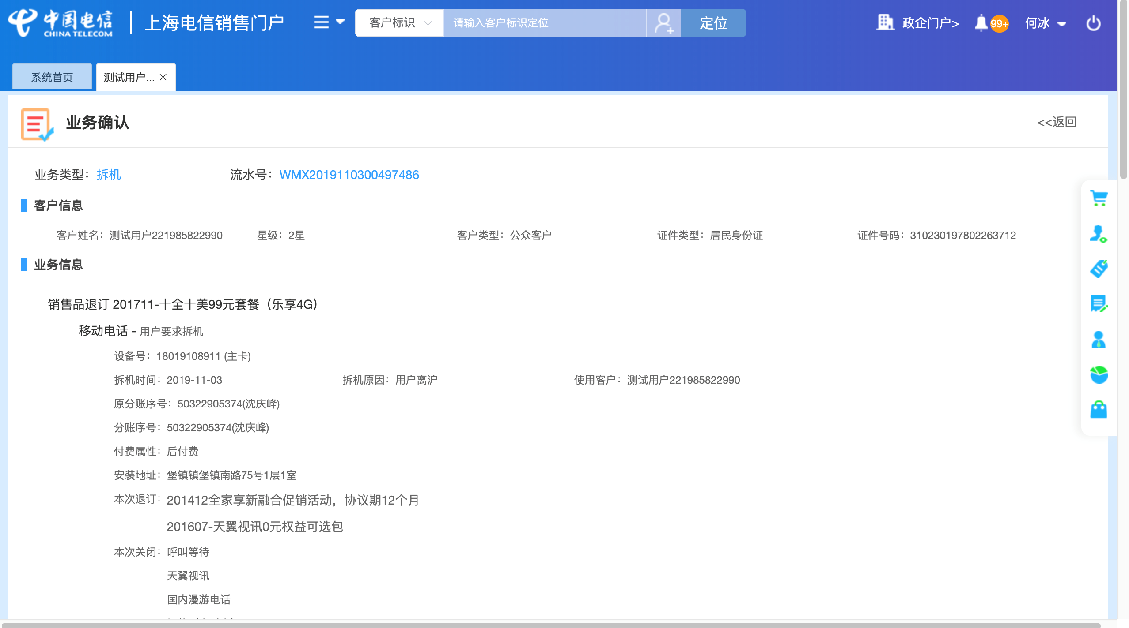
案例1 | 单拆副卡场景
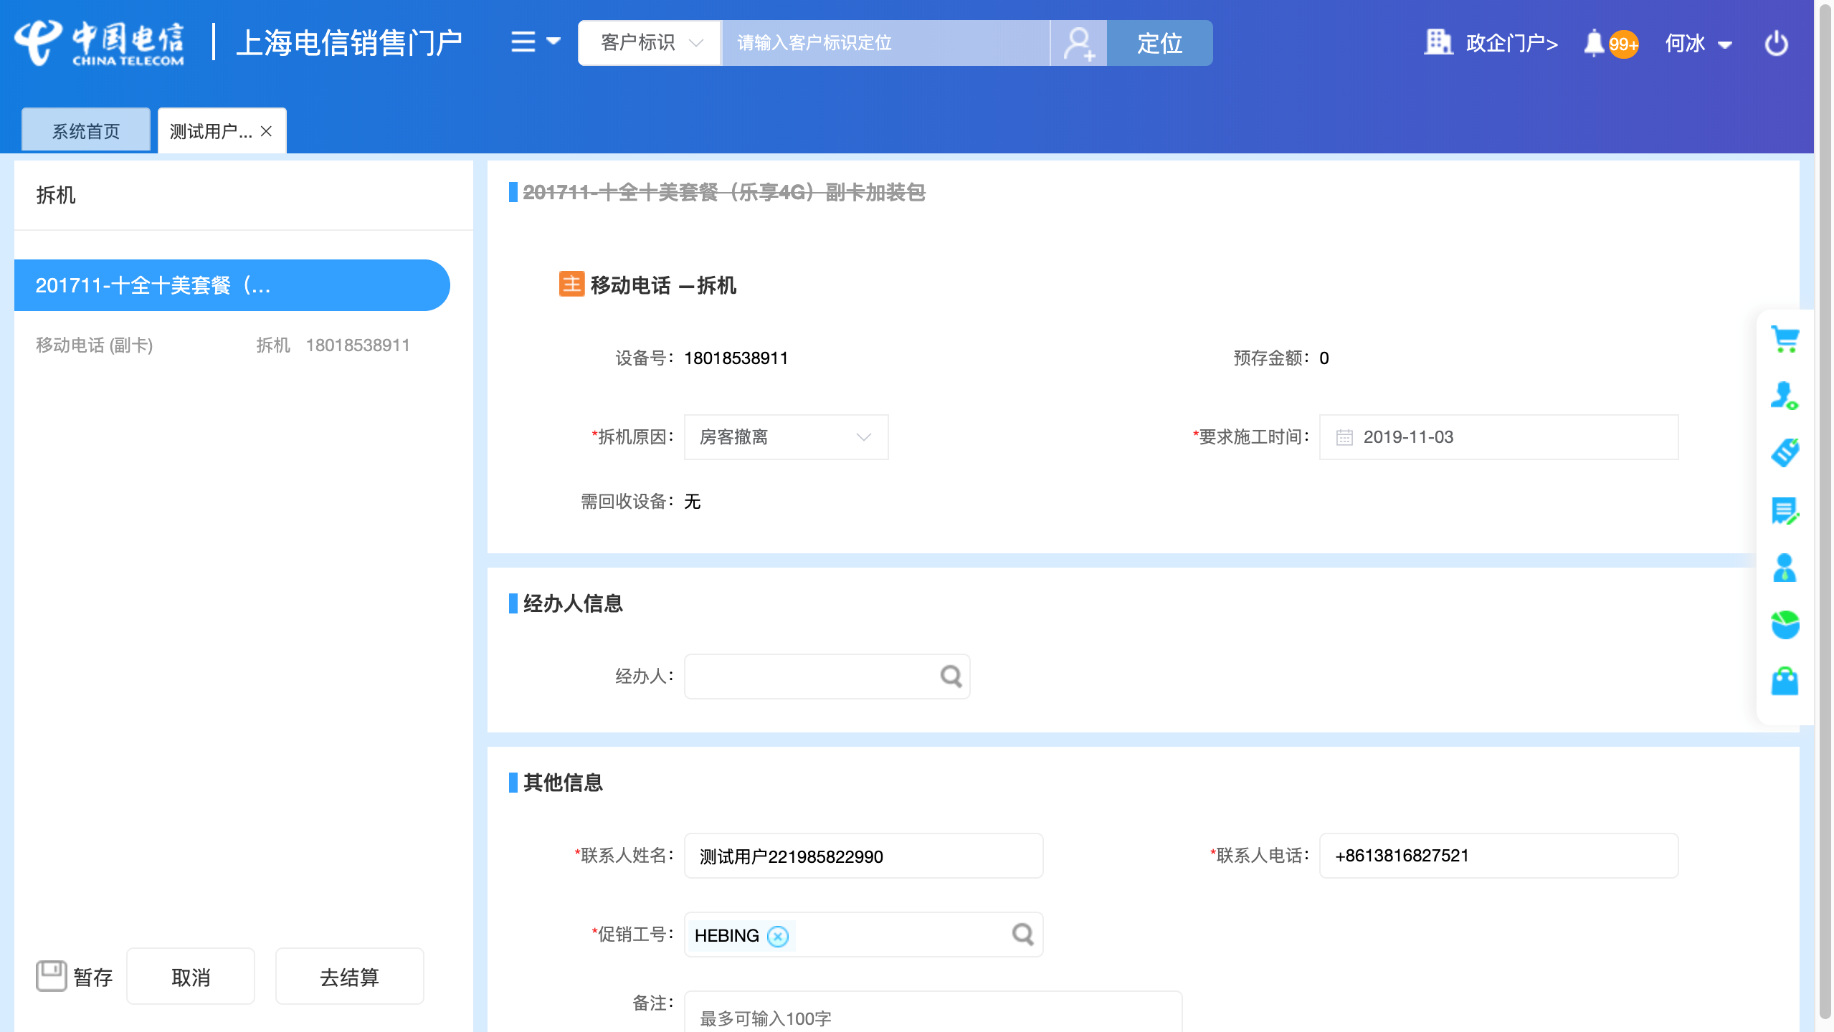

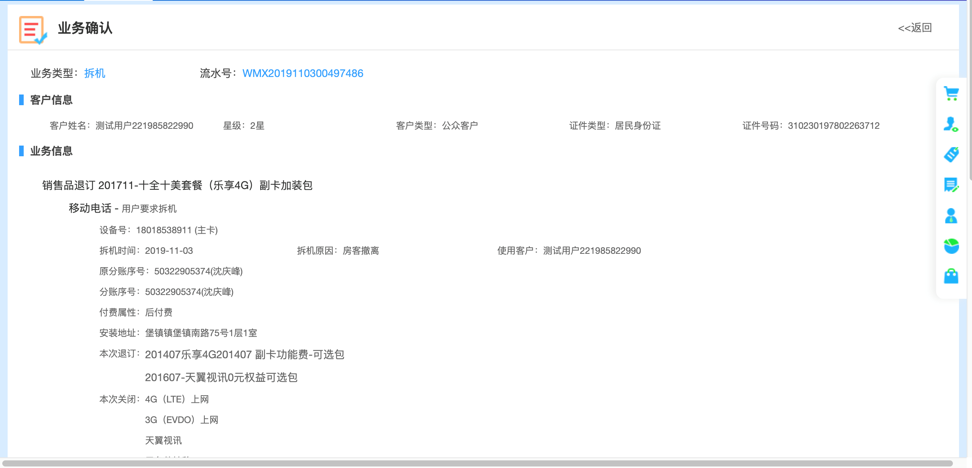

案例2 | 拆移动电话场景

改性能开通子产品--截图
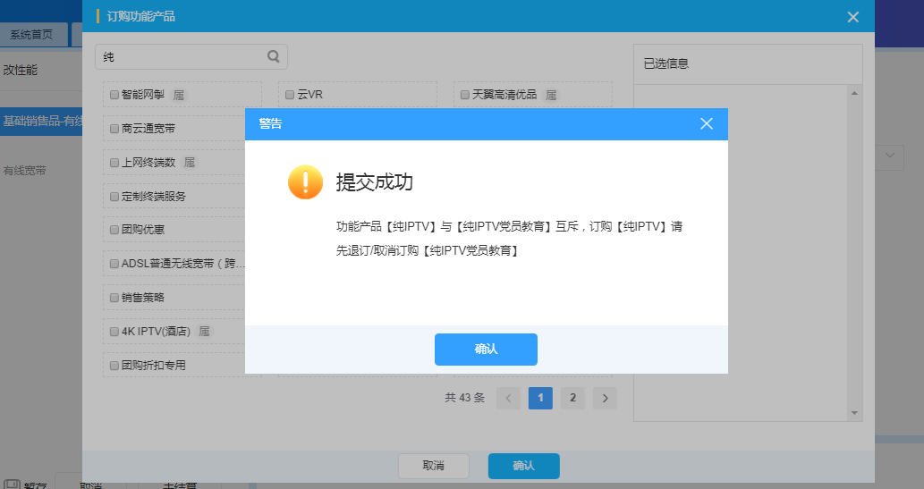
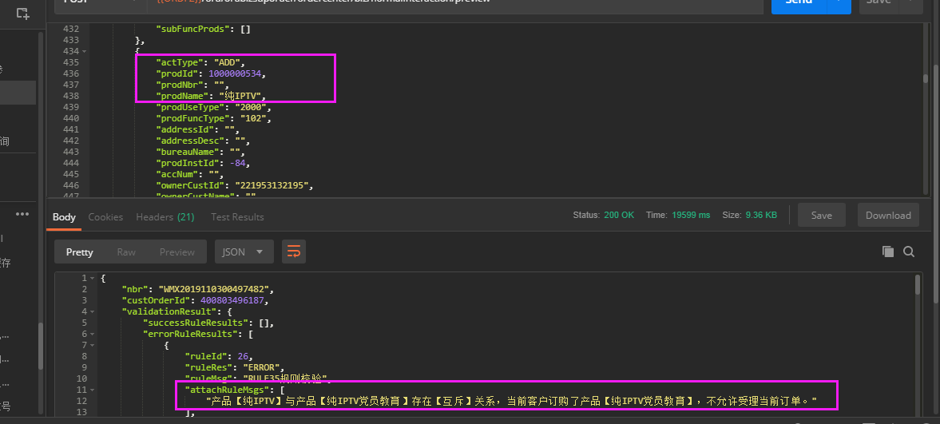
案例3 | 有资产【4G（LTE）上网】时，开通【VoLTE】
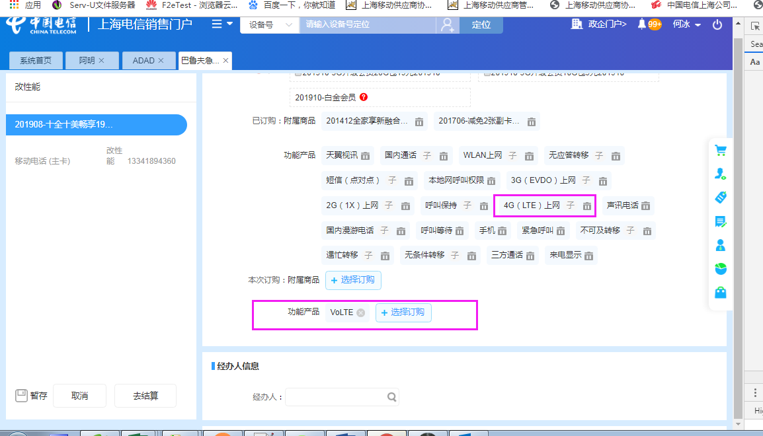

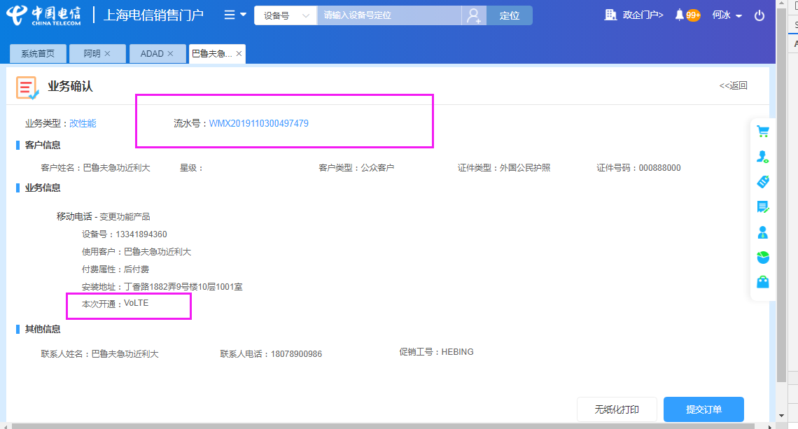

案例4 | 没有资产【4G（LTE）上网】时，开通【VoLTE】
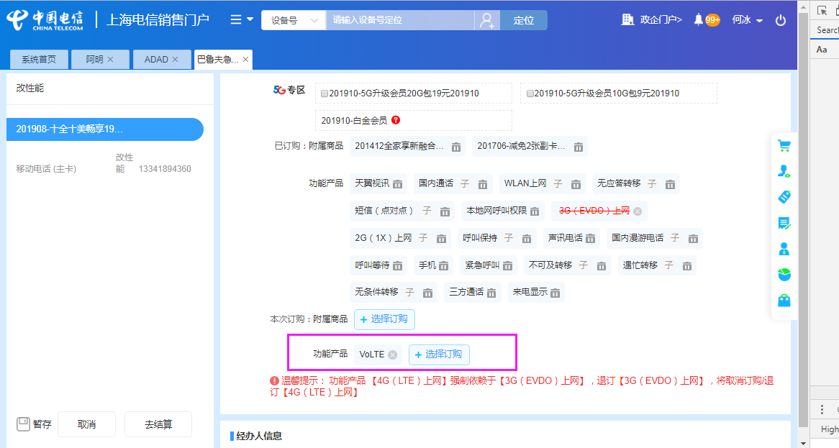

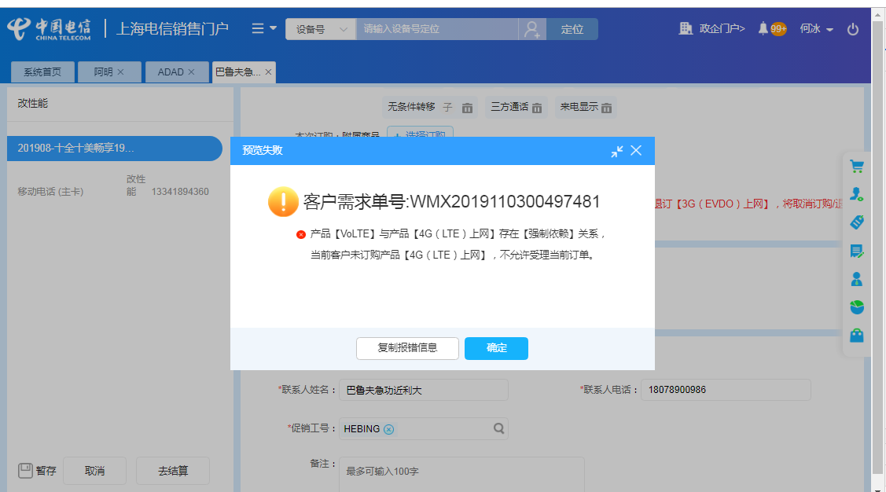

案例5： | 有资产【纯IPTV党员教育】时，开通【纯IPTV】

改性能关闭子产品--截图
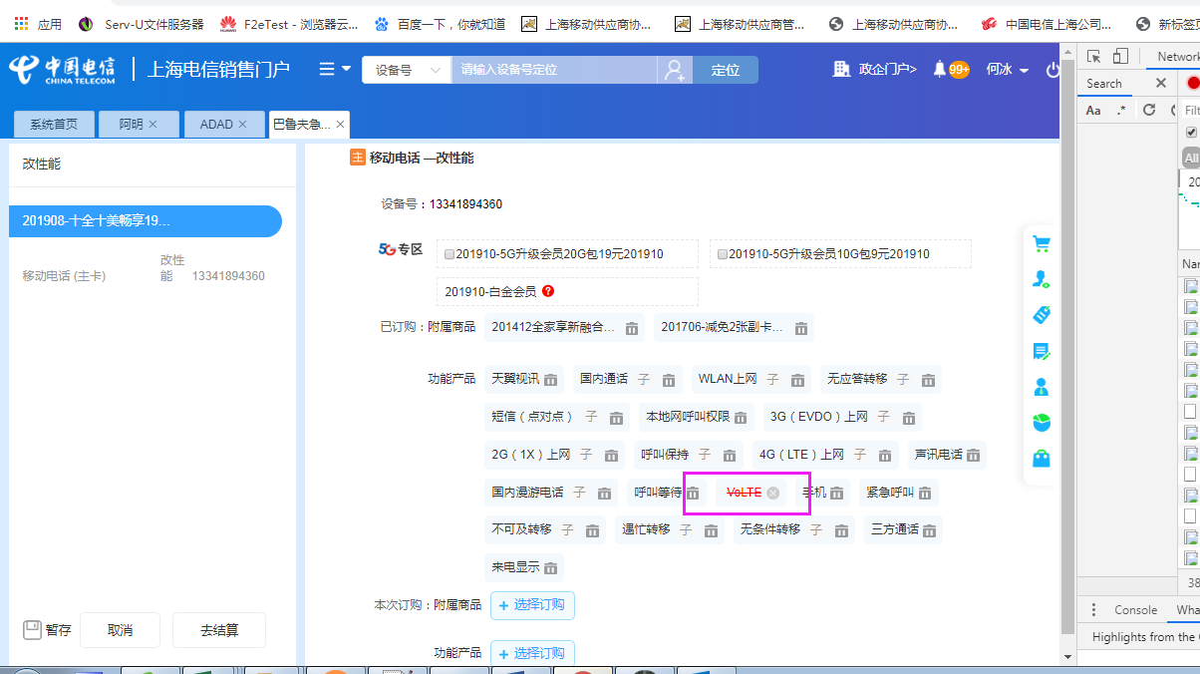
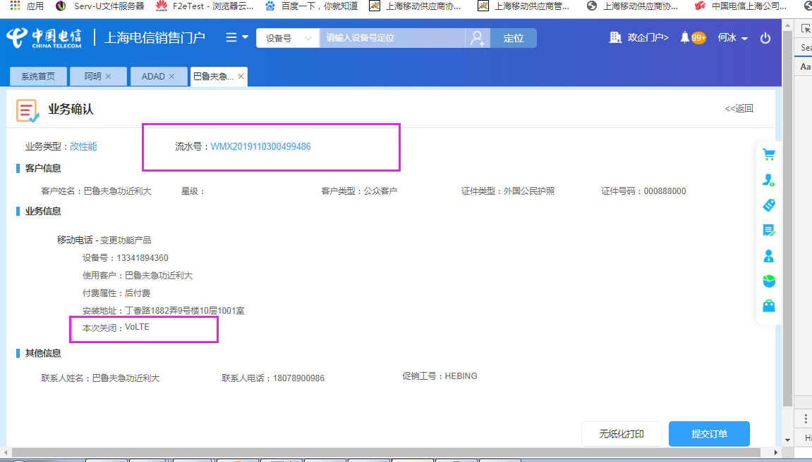
案例5 | 同时关闭功能产品【VoLTE】和【4G（LTE）上网】
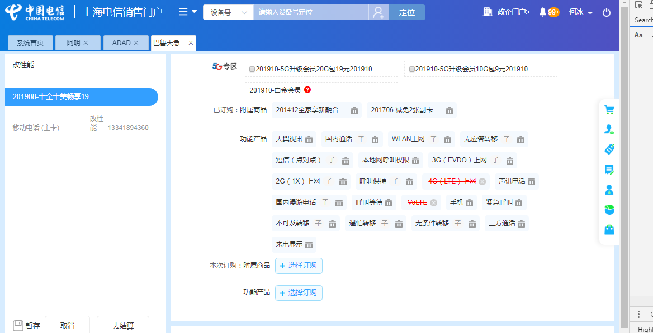

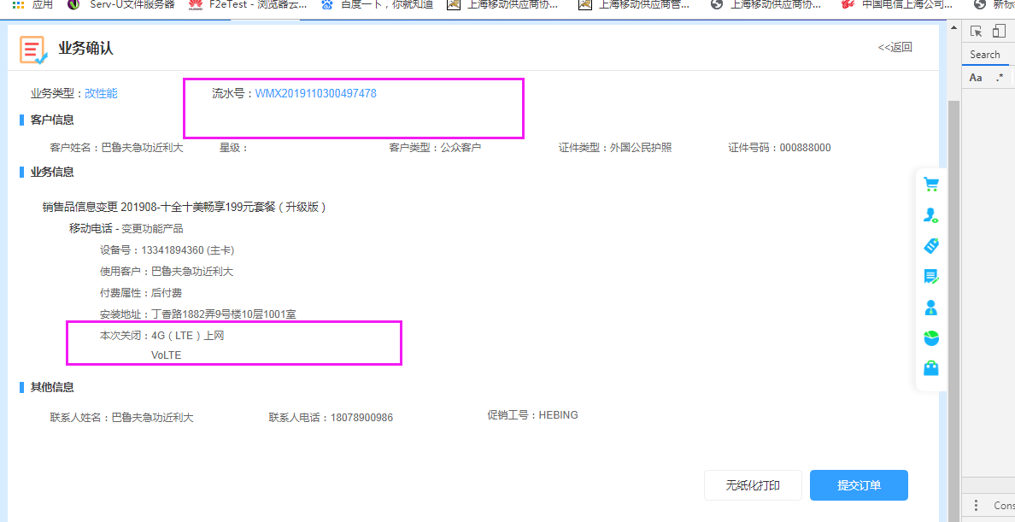

案例6 | 关闭【4G（LTE）上网】时，不关闭【VoLTE】
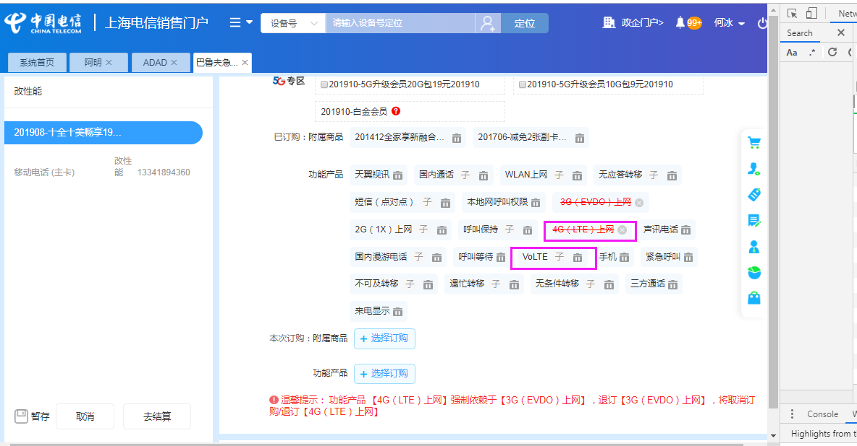

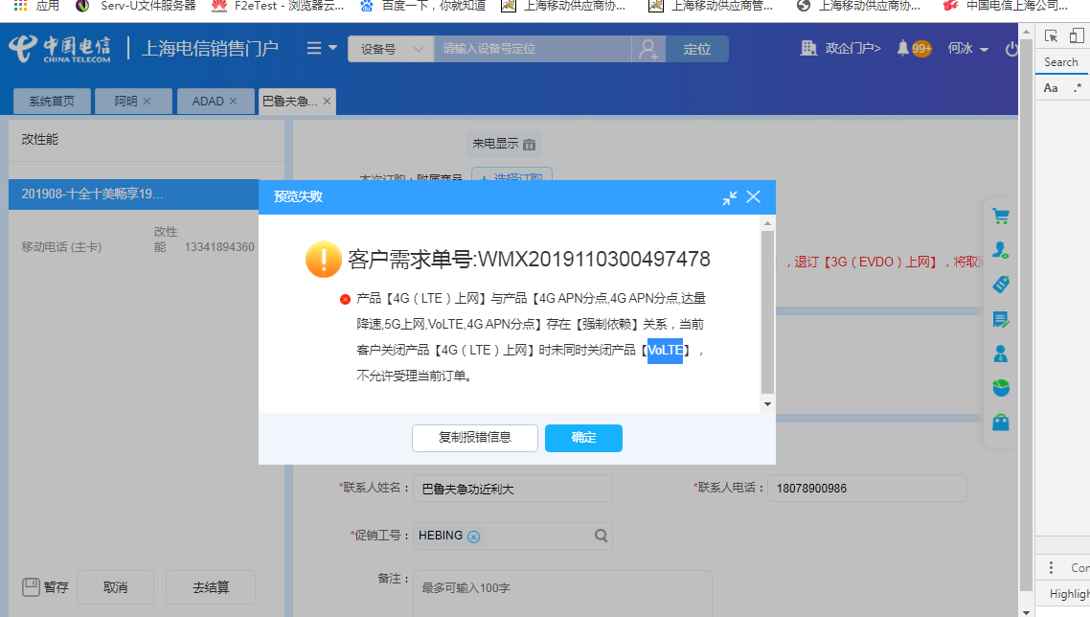

案例7 | 关闭【VoLTE】时，不关闭【4G（LTE）上网】

